Prueba de hipótesis SPSS
UTP - FACIES - PCDR - SEMINARIO DE INVESTIGACIÓN II
ANÁLISIS DE DATOS CON EXCEL
PRUEBA DE HIPÓTESIS SPSS

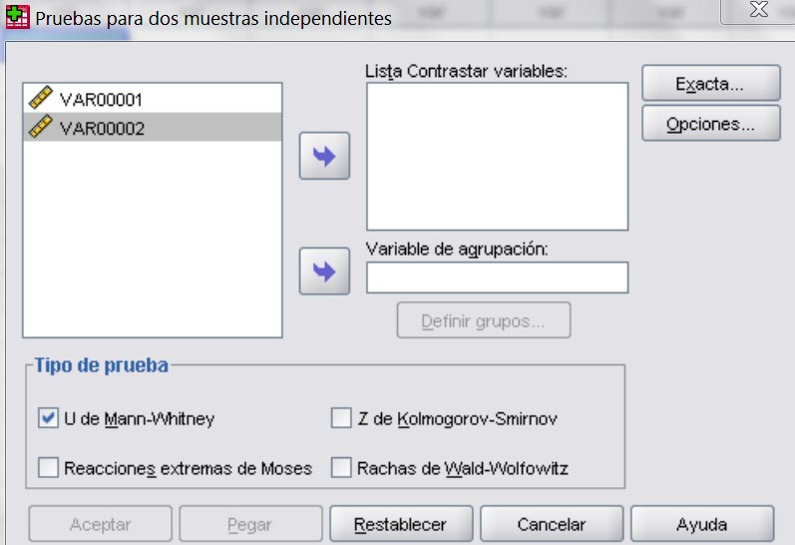
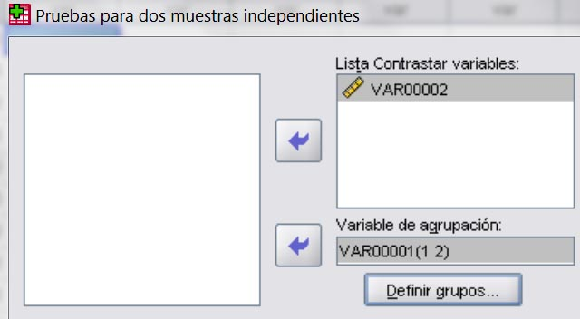
Mann-Whitney | VAR00001 | VAR00002 | Analizar -> Pruebas no paramétricas -> 2 muestras independientes |  | Queda así:
 | 1 | 5
 | 1 | 3
 | 1 | 5
 | 1 | 2
 | 1 | 5
 | 1 | 6
 | 1 | 3
 | 1 | 2
 | 1 | 5
 | 1 | 2
 | 2 | 5
 | 2 | 3 |  |  | Dar clic en [Aceptar]
 | 2 | 6 |  |  | Aparece una ventana con los resultados
 | 2 | 2 |  |  | Buscar al final el valor de p en:
 | 2 | 3 | 1) Hacer clic en VAR00002 y luego en la flecha superior. |  |  | Sig. asintót. (bilateral) | 0.694
 | 2 | 5 | 2) Hacer clic en VAR00001 y luego en la flecha inferior |  |  | Sig. exacta [2*Sig. Unilateral] | 0.739 | ÷ 2 = | 0.3695
 | 2 | 2 | 3) Hacer clic en [Definir grupos...].
 | 2 | 6 |  | Escribir en [Grupo 1:] 1 ; y en [Grupo 2:] 2 | p ≤ 0,05: diferencias significativas
 | 2 | 3
 | 2 | 5

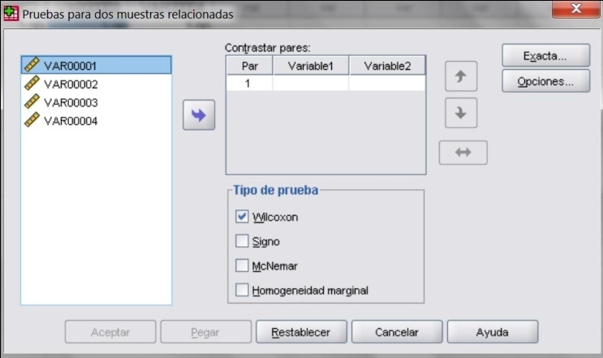
Wilcoxon | VAR00003 | VAR00004 | Analizar -> Pruebas no paramétricas -> 2 muestras relacionadas |  | Queda así:
 | 2 | 2
 | 3 | 4
 | 5 | 6
 | 2 | 4
 | 5 | 3
 | 2 | 3
 | 5 | 7
 | 2 | 3 |  |  | Dar clic en [Aceptar]
 | 6 | 8 |  |  | Aparece una ventana con los resultados
 | 2 | 3 |  |  | Buscar al final el valor de p en:
 |  |  |  |  |  | Sig. asintót. (bilateral) | 0.068 | ÷ 2 = | 0.034

 |  |  | 1) Hacer clic en VAR00003 y luego en la flecha |  | p ≤ 0,05: diferencias significativas
 |  |  | 2) Hacer clic en VAR00004 y luego en la flecha

Correlación
UTP - FACIES - PCDR - SEMINARIO DE INVESTIGACIÓN II
ANÁLISIS DE DATOS CON EXCEL
CORRELACIÓN

 |  | fx
 |  | Categoría | Acción
CORRELACIÓN
Variables numéricas (en Excel) |  |  |  | 5 | 3
 | Coeficiente de Pearson | Estadísticas | PEARSON(Matriz1;Matriz2) | 2 | 5
 |  |  |  | 5 | 2
 |  |  |  | 2 | 5
 |  |  |  | 5 | 3
 |  |  |  | 2 | 5
 |  |  |  | 6 | 2
 |  |  |  | 3 | 3
 |  |  |  | 5 | 5
 |  |  |  | 2 | 3 | Resultado | -0.60

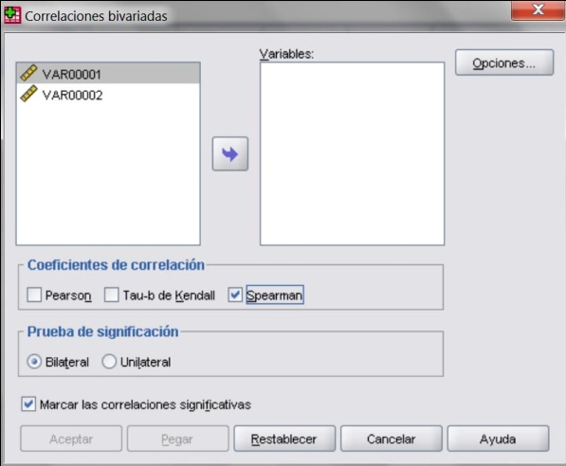
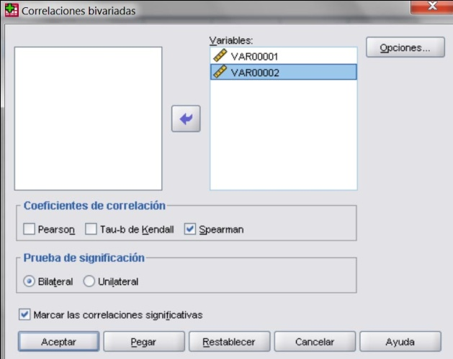
Variables cualitativas (en SPSS)
 | Coeficiente de Spearman |  |  | Analizar -> Correlaciones -> Bivariadas |  |  |  | Queda así:
 |  | VAR00003 | VAR00004
 |  | 5 | 3
 |  | 3 | 2
 |  | 5 | 4
 |  | 2 | 1
 |  | 5 | 5
 |  | 2 | 2
 |  | 5 | 4
 |  | 3 | 3
 |  | 5 | 5
 |  | 1 | 2

 |  |  |  | 1) Hacer clic en VAR00001 y luego en la flecha |  |  |  | Dar clic en [Aceptar]
 |  |  |  | 2) Hacer clic en VAR00002 y luego en la flecha |  |  |  | Aparece una ventana con los resultados
 |  |  |  |  |  |  |  | Buscar al final:
 |  |  |  |  |  |  |  | - Coeficiente de correlación |  | 0.862
 |  |  |  |  |  |  |  | - Sig. (bilateral) |  | 0.001
 |  |  |  |  |  |  |  |  | Esta última para saber si es significativa

